Sheet1
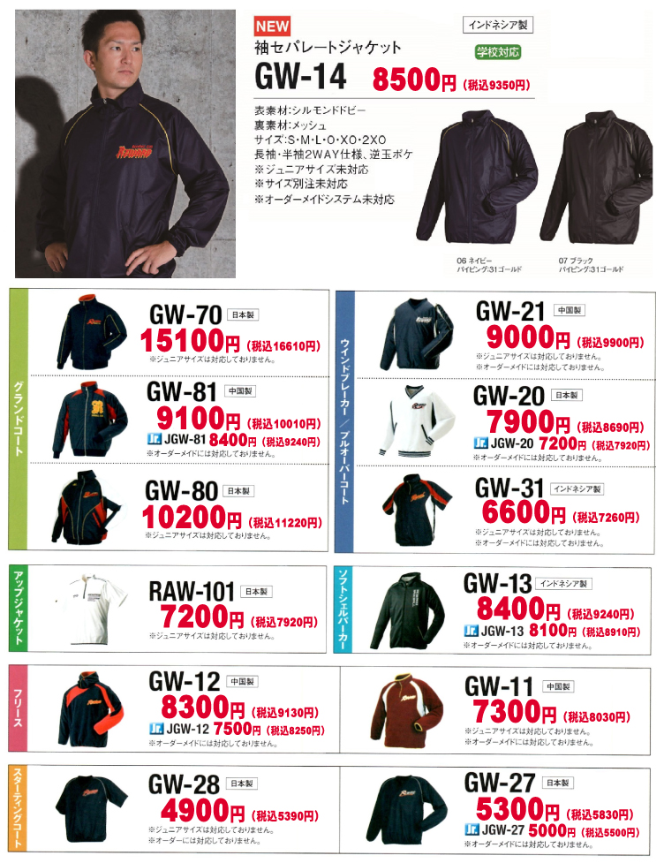
 | ☆下記項目にご記入後、メールに添付の形で、 |  |  |  | tapjapan@teams.jp |  | までお送りください。
 | グランドコート オーダーシート(キャンペーン専用）
 | フリガナ
 | チーム名

 | フリガナ
 | ご担当者名

 | 郵便番号 | 〒
 | ご住所

 | ＴＥＬ | 自宅 ｏｒ 勤務先
 |  | 携帯

 | グランドコート品番 |  |  |  | グランドコートカラー

 | 名前 | 番号 | サイズ |  | 名前 |  | 番号 | サイズ

1 |  |  |  | 1

2 |  |  |  | 2

3 |  |  |  | 3

4 |  |  |  | 4

5 |  |  |  | 5

6 |  |  |  | 6

7 |  |  |  | 7

8 |  |  |  | 8

9 |  |  |  | 9

10 |  |  |  | 10

11 |  |  |  | 11

12 |  |  |  | 12

13 |  |  |  | 13

14 |  |  |  | 14

15 |  |  |  | 15

 | 合計 |  |  |  | 合計 |  |  |  | 片胸マーク | 位置※1 | 書体※2 | 加工方法※3 | カラー※4 |  | マーク名

 |  |  |  |  |  |  |  |  | ※1 片胸マークの位置は、右胸・左胸よりお選びください。
 | 詳細・備考欄 【オプションについて、ご希望の詳細等をご記入ください】 |  |  |  |  |  |  |  | ※2 マーク書体は、右のURLのページよりお選びください。 |  |  |  |  | http://yakyu.teams.jp/spec/marking.html
 |  |  |  |  |  |  |  |  | ※3 加工方法は下記の中からお選びください。
 |  |  |  |  |  |  |  |  | ※4 マークカラーは右のURLのページよりお選びください。
キャンペーン対応 マーク加工方法（片胸マーク）

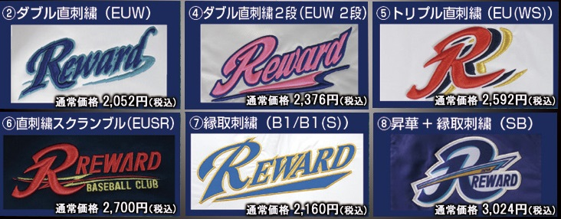

 | オプションマーク加工

 | 袖 番号 （2桁まで） | 加工位置 | 書体 |  | 加工方法 |  | マークカラー

 | 袖 個人名 （高さ1.5ｃｍ～2ｃｍ） | 加工位置 | 書体 |  | 加工方法 |  | マークカラー
 |  |  |  |  | 直刺繍のみ

 | 背中 個人名 | 加工位置 | 書体 |  | 加工方法 |  | マークカラー
 |  |  | B15のみ |  | 縁取刺繍のみ

 | ※袖番号の番号書体とマークカラーは右のURLのページよりお選び下さい。 |  |  |  |  | http://yakyu.teams.jp/spec/marking.html
 | ※袖 個人名の書体は、ローマ字は活字体か筆記体、漢字は楷書体となります。
 | ※背中個人名の書体はB15のケイオー型となります。

